Codage
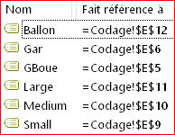
OPTION | +
GARDE BOUE | 30 $
GARANTI | 50 $

MATERIEL
VELO Small | 130 $
VELO Medium | 150 $
VELO Large | 170 $
Ballon | 30 $

